bao-cao-driver test
1. Indoor có mức thu sóng rất kém do đây là khu dân cư đông đúc nhà cao tầng

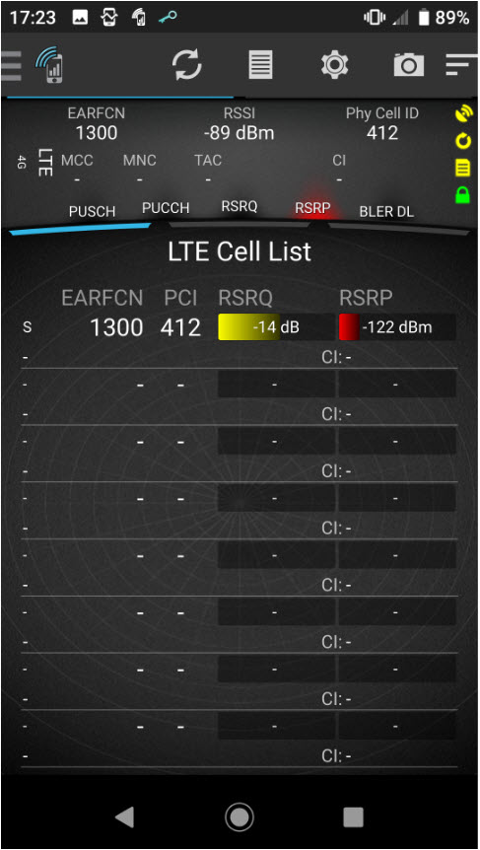
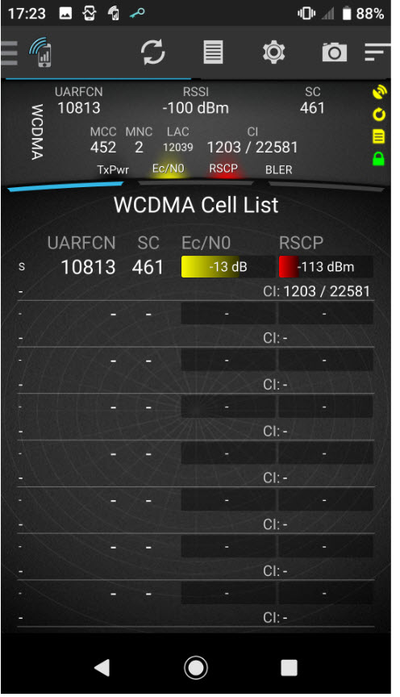

2. Mức thu RSRP 4G: Khu vực này có mức thu RSRP yếu và kém

3. Chất lượng tín hiệu RSRQ và nhiễu SINR đều kém ở khu vực này:

4. Mức thu tín hiệu RSCP 3G: nói chung ở khu vực này là yếu và kém

5. Chất lượng tín hiệu Ec/No 3G: ở mức trung bình và kém do không có trạm 3G nào phục vụ chính ở đây sau khi hủy trạm HBG030M

